Sheet2
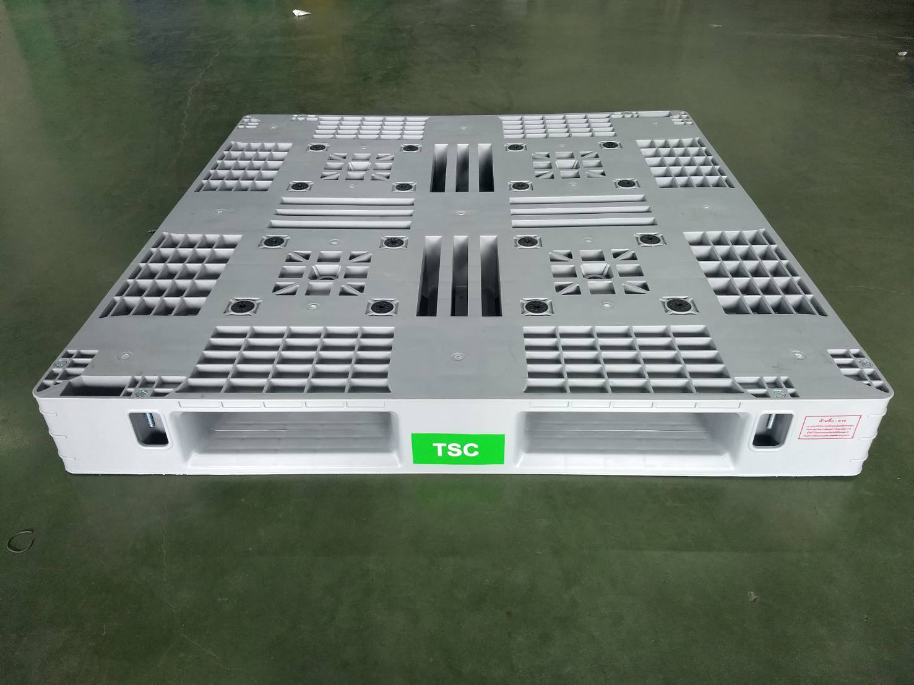

Code TSC -
Code OEM = IS-21

กว้าง 1100-ยาว1100-สูง135

